상품제안서
카카오프렌즈 하늘 문구세트2 라이언 | 상품코드: S28915

 |  |  |  |  |  |  | 02-713-8555 | www.synergygift.co.kr
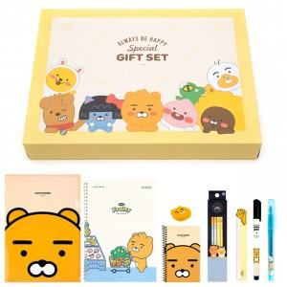

【상세/제작정보】 | <p><span style="font-size: 14pt;">※ 구성품은 재고 상화에 따라 변동 될 수 있습니다.</span></p>

【인쇄/포장옵션】 | 라벨지부착 / 선물박스포장

【공급단가】 | 수량 | 50~ | 100~ | 500~ | 1,000~ | 2,000~
*VAT별도 | 단가 | 9,690원 | 9,330원 | 8,970원 | 8,610원 | 8,400원

【상품 URL】 | https://www.synergygift.co.kr:443/src/goods_detail.php?gdno=28915

